まとめ
■やりたいこと

 | クライアントPC_1 |  |  |  |  |  |  |  | サーバー

 |  | TortoiseSVN |  |  |  |  |  | ①(コミット) |  | Subversionリポジトリ
 |  |  | aa.txt(ローカルで修正) |  |  | ver1.0 |  |  |  |  | aa.txt | ver1.0
 |  |  | bb.txt(ローカルで修正) |  |  | ver1.0 |  |  |  |  | bb.txt | ver1.0
 |  |  | cc.txt |  |  | ver1.0 |  |  |  |  | cc.txt | ver1.0

ここで、aa.txtをGitでマージしてコミットしたい
 | クライアントPC_2
 |  |  |  |  |  |  |  | ②(競合)
 |  | TortoiseSVN
 |  |  | aa.txt(ローカルで修正) |  |  | ver1.0
 |  |  | bb.txt |  |  | ver1.0
 |  |  | cc.txt(ローカルで修正) |  |  | ver1.0

■検証環境

 | ・PC１台のみで実施

■実施手順 |  |  |  |  | 合ってる？

 | 環境準備
 | ✔ | １． |  | PCにSubversionのインストール
 | ✔ | ２． |  | PCにSVNをインストール
 | ✔ | ３． |  | PCにGitをインストール
 |  | ４． |  | Subversionでリポジトリ作成→ソースを管理する
 |  | ５． |  | PC内の２か所にチェックアウト（A、B）
 |  | ６． |  | Gitに元のソース入れておく
 | マージ
 |  | ７． |  | 両方で修正（A、B）
 |  | ８． |  | AをSubversionにコミットする |  |  | もう片方もコミットするとデグレする？競合でエラーとなる？どっちだっけ？
 |  | ９． |  | AをGitにコミット・プッシュする
 |  | １０． |  | BをGitにマージする
 |  | １１． |  | GitのソースをSubversionにコミットする

１
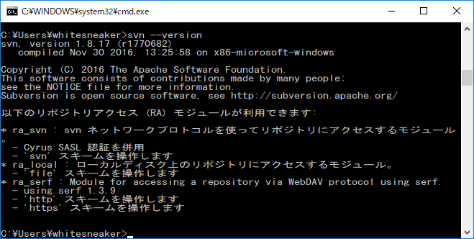
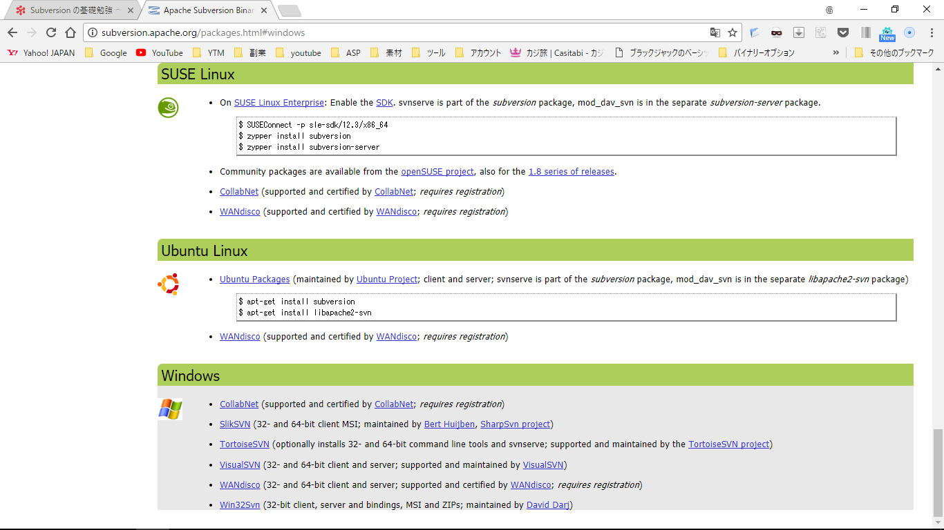

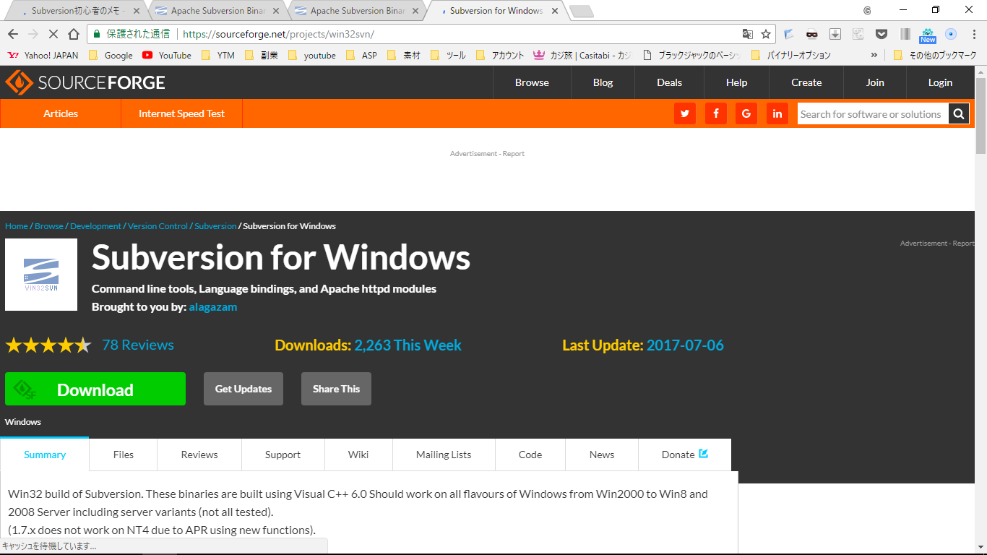

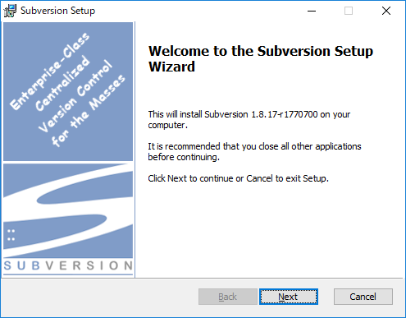

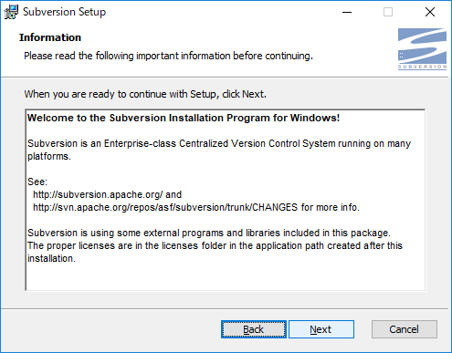

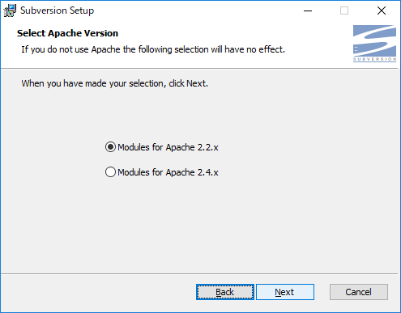

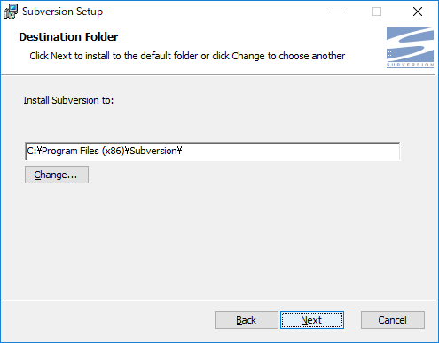

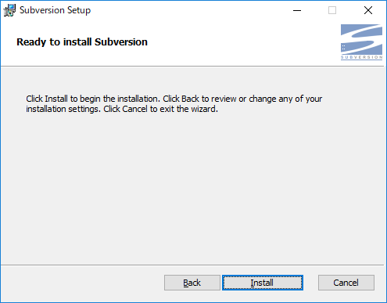

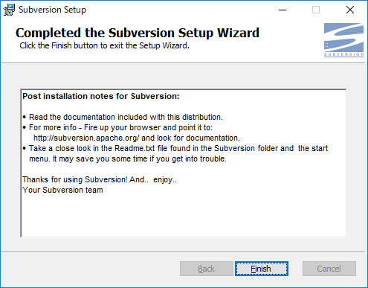

インストールされていることを確認

２
